Calcul embossage
CALCUL LONGUEUR EMBOSSAGE LE GOULET
 | cliquer sur les cases jaunes pour sélectionner dans le menu déroulant "H" puis "h" puis "L"
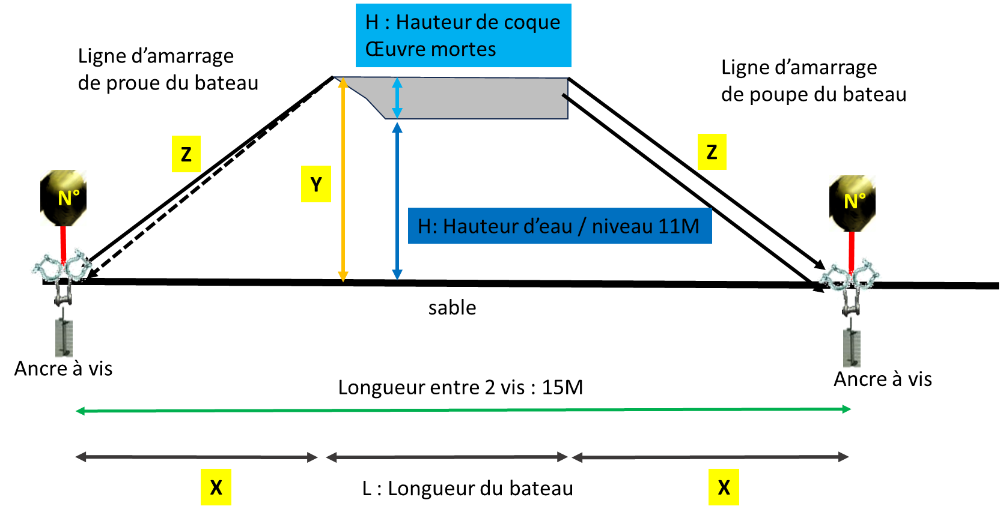

 |  | HAUTEUR D'EAU / hauteur d'eau de 11m (arrivée de l'eau sous les quilles)
 | H | 11.5 | 12 | 12.5 | 13 | 13.5 | 14
 | 0.5 | 0.5 | 1 | 1.5 | 2 | 2.5 | 3

 |  | BATEAU
 | h | HAUTEUR COQUE OEUVRES MORTES
 | 0.5 | 0.5 | 0.75 | 1 | 1.25 | 1.5 | 1.75
 | L | LONGUEUR BATEAU
 | 5 | 5 | 5.5 | 6 | 6.5 | 7 | 7.5

 | résultat | Z (m) | (inclus la chaine et le bout)
 |  | 5.10

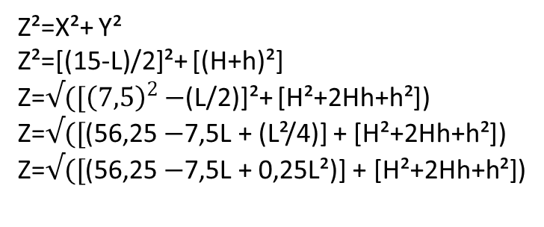
 | faire des repères tous les 50 cm sur votre ligne d'embossage AV et AV
 | penser à mettre un peu plus long à l'embossage avant qu'à l'embossage arrière

 |  | Diamètre mini du bout d'amarrage |  | Longueur bateau
 |  |  |  | < à 6 m | > à 6 m
 |  | Poids | < à 1 T | 10 mm | 12 mm
 |  | bateau | > à 1 T | 12 mm | 14 mm
 |  | Diamètre des manilles supérieur au diam du bout

